Core
概述 |  |  | 参考
 |  |  |  | 希德尼亚的骑士
标签 |  | 模拟经营、建造、硬核、科幻 |  | 故事舞台设立在太阳系被称为奇居子的谜之生命体破坏殆尽后的1000年后，在维持人类繁殖和生产
 |  |  |  | 于宇宙中飞行的播种船希德尼娅上生活的主人公谷风长道成为了巨大人型兵器“卫人”的操纵士训练生
故事背景 |  |  |  | 作品讲述的便是主人公与同伴们一起同奇居子战斗的故事
 | 每个文明进化到一定程度时，由于对星球环境的破坏，星球会启动自我防卫系统，用于清除星球上的一切”病毒“，任何星球都难能幸免。
 |  |  |  | 哥斯拉·怪兽行星
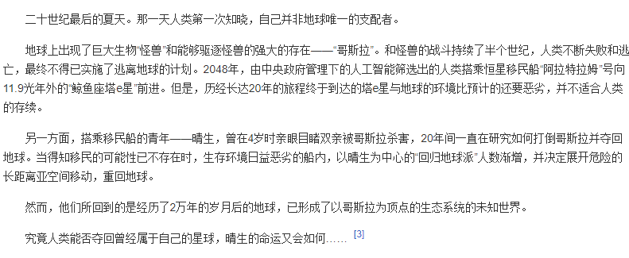
 | 纪元XXX年，你的种族第一次知晓自己并非星球的唯一支配者，星球上出现了巨大的生物“∑“，开始破坏星球上的一切。与∑的战斗持续了若干个世纪，
但现实就是任何破坏手段都无法对 ∑ 造成威胁，与其生活在∑的阴影笼罩之下，不如寻找新的生存方案。在防御∑攻击的同时，全种族倾尽所有资源，建造了若干
艘方舟（太空浮岛），向着宇宙不同的方向前进，在绝望中寻求种族的延续。
 | 而你正是其中一艘方舟的指挥官，但不幸的是，你的方舟在即将进入轨道之时，遭到了∑的攻击，大量设施被毁，在紧急抢修下，虽然能维持飞行，但
损失惨重，大部分地方变成了废墟，重要的资料室也被摧毁，人员损失惨重。你需要重建方舟，并且进入孤独的星际漂流过程，这个过程可能持续几百年。
 | 在几百年中，可以随意选择发展方向，例如星际商人，军火大亨，星际海盗等等，会遇到各种其他星球势力

 | 整体有胜利目标，在达成结局条件时，可以手动触发结局，也可以不触发，最后会有一个抉择，制造出末日兵器后如果返回初始的星球，会触发选项
 | 一个是使用末日兵器对抗∑，其中一个结局是∑被消灭，但星球变成了废土
 | 第二个结局是继续漂流

其他说明
 | 科技水平：
 |  | 能进行超空间跳跃

 | 方舟：
 |  | 类似太空浮岛的设定，面积很大，可以用大陆的概念，能够进行扩建。
 |  | 外层有防护罩，如果需要扩建，就需要扩大防护罩的范围。
 |  | 初期地表都是废墟，根据科技水平可以进行改造和开发。
 |  | 大部分设施都在地下层，所有有几个层次的地图。
 | 星图：
 |  | 会有宇宙的平面图，只显示有限范围，随机生成，类似群星，可以进行探索，前行使用超空间跳跃，每次跳跃需要消耗大量资源
 |  | 跳跃后会瞬间到达所在星系，可以进行星系探索等行为

玩法
 | 建造：
 |  | 详情见建筑功能
 |  | 通过建造建筑，建设方舟，

建筑
建筑概述

 | 整个游戏核心，可以摆放到地图中，占据地图中的数个像素格，随着规模的增加，占地面积也会随之增加
 | 区块会随着科技能够进行升级
 |  | 升级需要对应科技
 |  | 需要消耗一定资源和升级时间

建筑操作
 | 建造
 | 建造建筑需要有一定的原料成本
 | 放置完成之后，会生成一个地基，等待后续原料运达，放置步骤会扣除一定资金
 | 等原料全部送达后，开始建造，有一定建造时间，完成后，整个建筑视为建造完成

 | 移动（待定）
 | 建筑可以进行移动，但是会消耗一定资源，移动后等级保持不变
 | 移动需要耗费时间

 | 拆除
 | 销毁建筑，返还一定比例材料，返还比例和游戏难度有关

 | 升级
 | 普通等级：
 |  | 当建筑达到一定等级后，会进行升级，升级不影响属性加成
 |  | 普通等级上限受到固有等级限制，只有升级工厂，才能增加普通等级上限
 | 固有等级：
 |  | 当建筑普通等级达到一定值后，能进行整个工厂的升级
 |  | 例如达到5、10、15等级后，能从初级工厂升级到中级工厂
 | 经验的获得：
 |  | 随机事件
 |  | 生产资源 |  | 每生产一次，会增加经验值
 | 升级示意：
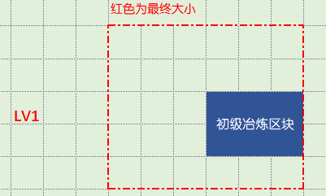
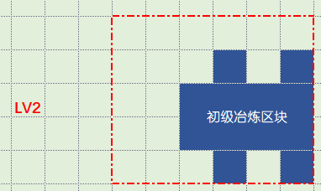
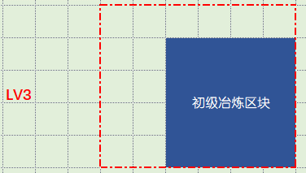

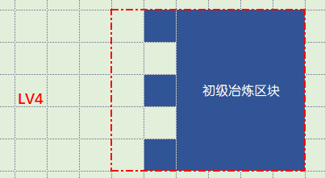
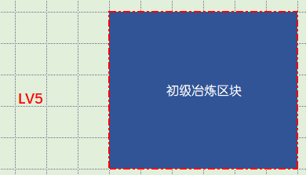

 |  | 升级检测：
 |  |  | 每次升级时，会检测即将增加的单位块中有无被占据，如果发现被占据，则无法升级
 |  |  | 提示建筑范围内有障碍存在，无法升级

Ref
